RIESGO PAÍS TASA BONOS
 | CUADRO N°1 |  |  | GRAFICO N°1
RENDIMIENTO DE BONOS DEL TESORO AMERICANO Y RIESGO PAÍS |  |  |  | EVOLUCIÓN DEL RIESGO PAÍS EN EL ECUADOR
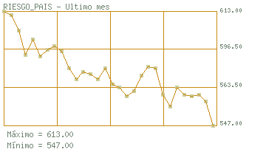
 |  | US BENCHMARK
 |  | US TREAS 1Y | 5.42%
 |  | US TREAS 2Y | 5.55%
 |  | US TREAS 5Y | 5.60%
 |  | US TREAS 10Y | 5.59%
 |  | US TREAS 30 Y | 5.85%
 |  | RIESGO PAIS EMBY
 |  | AL 29/05/2008 | 5.47%
 |  | Fuente: Banco Central del Ecuador

 |  |  |  | Fuente: Ecuador Invierte, www.ecuadorinvierte.com

 |  | RIESGO PAIS (EMBI Ecuador)
 |  | El riesgo país es un concepto económico que ha sido abordado académica y empíricamente mediante la aplicación de metodologías de la más variada índole: desde la utilización de índices de mercado como el índice EMBI de países emergentes de Chase-JPmorgan hasta sistemas que incorpora variables económicas, políticas y financieras. El Embi se define como un índice de bonos de mercados emergentes, el cual refleja el movimiento en los precios de sus títulos negociados en moneda extranjera. Se la expresa como un índice ó como un margen de rentabilidad sobre aquella implícita en bonos del tesoro de los Estados Unidos.

 |  | CUADRO N°2
 |  | VALOR DEL RIESGO PAÍS

 |  | FECHA | VALOR
 |  | Mayo-22-2008 | 547
 |  | Mayo-21-2008 | 561
 |  | Mayo-20-2008 | 565
 |  | Mayo-19-2008 | 564
 |  | Mayo-16-2008 | 565
 |  | Mayo-15-2008 | 569
 |  | Mayo-14-2008 | 558
 |  | Mayo-13-2008 | 565
 |  | Mayo-12-2008 | 580
 |  | Mayo-09-2008 | 581
 |  | Mayo-08-2008 | 576
 |  | Mayo-07-2008 | 567
 |  | Mayo-06-2008 | 564
 |  | Mayo-05-2008 | 569
 |  | Mayo-02-2008 | 571
 |  | Mayo-01-2008 | 580
 |  | Abril-30-2008 | 574
 |  | Abril-29-2008 | 577
 |  | Abril-28-2008 | 578
 |  | Abril-25-2008 | 574
 |  | Abril-24-2008 | 580
 |  | Abril-23-2008 | 590
 |  | Abril-22-2008 | 593
 |  | Abril-21-2008 | 591
 |  | Abril-18-2008 | 587
 |  | Abril-17-2008 | 597
 |  | Abril-16-2008 | 588
 |  | Abril-15-2008 | 602
 |  | Abril-14-2008 | 611
 |  | Abril-11-2008 | 613
 |  | Fuente: Ecuador Invierte, www.ecuadorinvierte.com

VENTAS TIPOS CAFÉ
PROYECCIÓN DE VENTAS DE CAFÉ CONVENCIONAL Y CERTIFICADO
 | Café Convencional qq | Café Certificado qq
2,008 | 44,945.00 | 5,555.00
2,009 | 60,600.00 | 15,150.00
2,010 | 52,267.50 | 34,845.00
2,011 | 43,120.69 | 52,703.06
2,012 | 26,351.53 | 79,054.59
2,013 | 23,189.35 | 92,757.39

COSTO COMPRA DE PRODUCTO
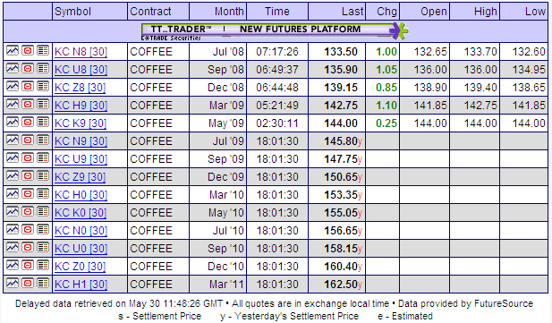
CUADRO N° 9
COSTOS DE COMPRA DE CAFÉ CEREZA
Plan de compras |  | 1 | 2 | 3 | 4 | 5
Años | 2,008 | 2,009 | 2,010 | 2,011 | 2,012 | 2,013
CRECIMIENTO DE LAS COMPRAS | 113% | 50% | 15% | 10% | 10% | 10%
Café Cereza qq | 50,500.00 | 75,750.00 | 87,112.50 | 95,823.75 | 105,406.13 | 115,946.74
Café Convencional qq | 44,945.00 | 60,600.00 | 52,267.50 | 43,120.69 | 26,351.53 | 23,189.35
Café Certificado qq | 5,555.00 | 15,150.00 | 34,845.00 | 52,703.06 | 79,054.59 | 92,757.39
% Convencional | 89% | 80% | 60% | 45% | 25% | 20%
% Certificado* | 11% | 20% | 40% | 55% | 75% | 80%

PRECIO REFERENCIAL BOLSA NY POR QUINTAL EN FUTUROS DE CAFÉ** | 139.00 | 150.65 | 160.40 | 166.30 | 168.40 | 165.20
CRECIMIENTO ESPERADO DE PRECIOS SEGÚN FUTUROS |  | 8.38% | 6.47% | 3.68% | 1.26% | -1.90%
DESCUENTO ECUADOR | 12.23% | 12.23% | 12.23% | 12.23% | 12.23% | 12.23%
PRECIOS PARA ECUADOR*** | 122.00 | 132.23 | 140.78 | 145.96 | 147.80 | 145.00
PRECIOS CERTIFICADO RF ECUADOR**** | 146.40 | 158.67 | 166.12 | 167.86 | 169.97 | 166.75
PRECIO qq CEREZA | 15.50 | 16.80 | 17.89 | 18.54 | 18.78 | 18.42
% PREMIO qq CEREZA CERTIFICADA RF | 20.00% | 20.00% | 18.00% | 15.00% | 15.00% | 15.00%
PRECIO qq CEREZA CERTIFICADO | 18.60 | 20.16 | 21.11 | 21.33 | 21.60 | 21.18

COSTOS QQ CEREZA CONVENCIONAL | 696,647.50 | 1,018,025.50 | 934,873.80 | 799,640.58 | 494,840.05 | 427,184.48
COSTOS QQ CEREZA CERTIFICADA | 103,323.00 | 305,407.65 | 735,434.06 | 1,123,939.25 | 1,707,198.17 | 1,965,048.62
TOTAL COMPRA MATERIA PRIMA | 799,970.50 | 1,323,433.15 | 1,670,307.86 | 1,923,579.83 | 2,202,038.22 | 2,392,233.11

GASTOS DEL PROCESO | ESTIMACIÓN
NOMINA DEL PERSONAL | 15,000.00 | 15,750.00 | 16,537.50 | 17,364.38 | 18,232.59 | 19,144.22
GESTIÓN ADMINISTRATIVA | 1,000.00 | 1,050.00 | 1,102.50 | 1,157.63 | 1,215.51 | 1,276.28
TRANSPORTE CAFÉ RUTAS | 12,000.00 | 18,000.00 | 20,700.00 | 22,770.00 | 25,047.00 | 27,551.70
GASTOS VARIOS ACCESORIOS | 3,000.00 | 3,150.00 | 3,307.50 | 3,472.88 | 3,646.52 | 3,828.84
TOTAL GASTOS CAB´S | 31,000.00 | 37,950.00 | 41,647.50 | 44,764.88 | 48,141.62 | 51,801.05
TOTAL COSTO DE COMPRA PRODUCTO | 830,970.50 | 1,361,383.15 | 1,711,955.36 | 1,968,344.71 | 2,250,179.84 | 2,444,034.16
COSTO MEDIO DE COMPRA DE QQ CEREZA | 16.45 | 17.97 | 19.65 | 20.54 | 21.35 | 21.08
Elaboración: El Autor
*Se espera que CAFÉ MANABÍ S.A, Exporte café certificado al menos un 80% al final del 5to año
** Precios tomados del NYBOT
***Precios de futuros tomados del NYBOT Clasificaci{on ICO (Brazilian and Other Naturals Group)
*** Premio estimado en realación a mercado actual

 | 1.0000

 | 23,675.00
 | 3,912.18
 | 6.05

SUELDOS Y SALARIOS
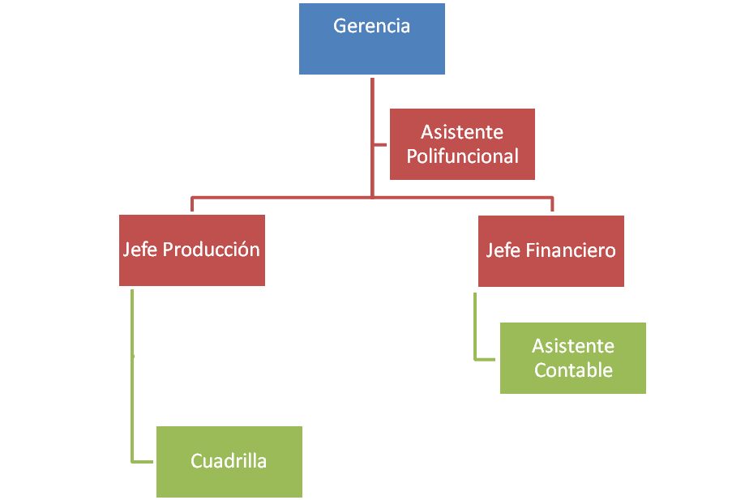
CUADRO N° 24
CARGO DE PERSONAL

CARGOS | RMU | 12 MESES | 13º SUELDO | 14º SUELDO | APORTE PATRONAL | FONDO DE RESERVA | ANUAL
GERENTE GENERAL | 2,187.50 | 26,250.00 | 2,104.16 | 151.10 | 3,098.2 | 1,300.04
CONTADORA
TECNICO CONTROL DE CALIDAD |  |  |  |  |  |  | 33,303.48
ASISTENTE POLIFUNCIONAL (CHOFER) | 250 | 3000 | 250.00 | 200 | 354.1 | 148.576 | 3,952.65
ASISTENTE CONTABLE | 280 | 3360 | 280.00 | 200 | 396.6 | 166.405 | 4,402.97
BONIFICACIÓN PRESIDENTE |  |  |  |  |  |  | 1,600.00
IECE |  |  |  |  |  |  | 163.05
SECAP |  |  |  |  |  |  | 163.05
UNIFORMES |  |  |  |  |  |  | 400.00
 |  | 32,610.00 | 2,634.16 | 951.10 | 3,848.82 | 1,615.02 | 43,585.21
Elaboración: El Autor

 |  |  |  |  |  | ESTRUCTURA PROPUESTA

